様式第１号別紙２(記載例)
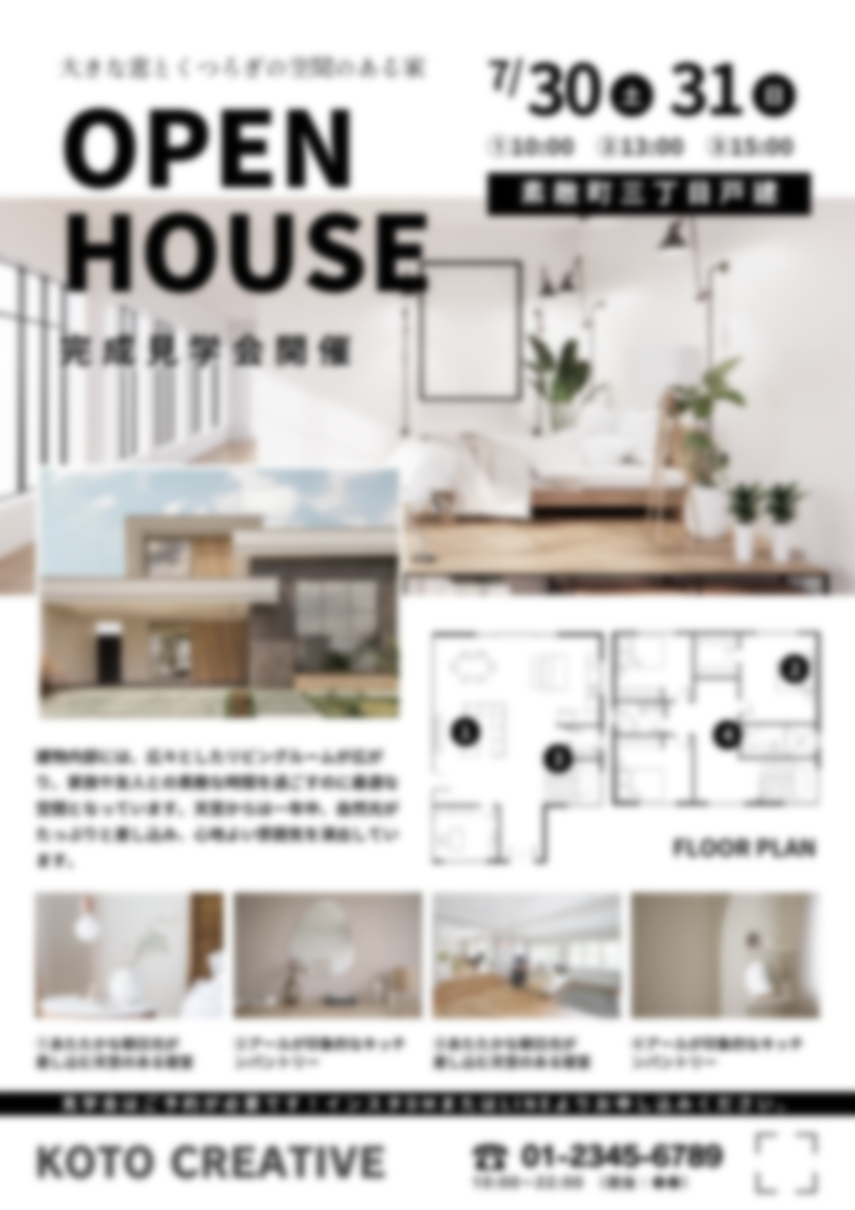
様式第１号別紙２（第５条関係）
(交付決定番号) RXX-XX | にいがた安心こむすび住宅 計画事業の概要 |  |  |  | ●物件のPRポイント
●事業者 | 事業者名 | 株式会社○○
 | TEL | 000-0000-0000
 | Mail | xxxx@xxxx.xx.xx
 | HP | http://www.xxx.xx.xx
●物件 | 所在地 | ○○市○○区○○町 地内
 | 構造･階数 | ○造〇階 | 建設時期 | 19XX年
 | 敷地面積 (㎡) | XXX.XX | 建築面積 (㎡) | XXX.XX
 | 延床面積 (㎡) | XXX.XX | 子育て有効ｽﾍﾟｰｽ (㎡) | XXX.XX
 | 性能評価の実施 | 実施／未実施 | 雪国型ZEH対応 | 対応／非対応
 | 工事時期（予定） | R○年○月 ～ R○年○月
●こむすび住宅基準等 |  | 主な取組内容
必須項目 | 住宅の広さ等 | 延床面積XXX㎡／延べ床面積XX㎡と子育てに有効な面積XX㎡ 等

 | 防犯対策 | ○○のための○○実施（場所、数量） 等

 | 地震に対する安全性 | 新耐震建築物／耐震改修を実施 等

 | シックハウス対策 | 住宅性能表示等級３取得／Ｆ☆☆☆☆建材使用／24時間換気 等

選択項目 | こどもの事故防止 | ○○のための○○実施（場所、数量） ○○のための○○実施（場所、数量） 等

 | 家事負担の軽減 | ○○のための○○実施（場所、数量） ○○のための○○実施（場所、数量） 等

 | 不審者の侵入防止 | ○○のための○○実施（場所、数量） ○○のための○○実施（場所、数量） 等

 | 家族のふれあい | ○○のための○○実施（場所、数量） ○○のための○○実施（場所、数量） 等

 | 子育て環境の確保 | ○○のための○○実施（場所、数量） ○○のための○○実施（場所、数量） 等

その他の工夫・特色 |  | ○○のための○○実施（場所、数量） ○○のための○○実施（場所、数量） 等

様式第４号別紙２(1面)(記載例)
様式第４号別紙２（第５条関係）
(交付決定番号) RXX-XX | にいがた安心こむすび住宅 完了事業の概要 |  |  |  | ●物件のPRポイント
●事業者 | 事業者名 | 株式会社○○
 | TEL | 000-0000-0000
 | Mail | xxxx@xxxx.xx.xx
 | HP | http://www.xxx.xx.xx
●物件 | 所在地 | ○○市○○区○○町 地内
 | 構造･階数 | ○造〇階 | 建設時期 | 19XX年
 | 敷地面積 (㎡) | XXX.XX | 建築面積 (㎡) | XXX.XX
 | 延床面積 (㎡) | XXX.XX | 子育て有効ｽﾍﾟｰｽ (㎡) | XXX.XX
 | 性能評価の実施 | 実施／未実施 | 雪国型ZEH対応 | 対応／非対応
 | 工事時期（実績） | R○年○月 ～ R○年○月
●こむすび住宅基準等 |  | 主な取組内容
必須項目 | 住宅の広さ等 | 延床面積XXX㎡／延べ床面積XX㎡と子育てに有効な面積XX㎡ 等

 | 防犯対策 | ○○のための○○実施（場所、数量） 等

 | 地震に対する安全性 | 新耐震建築物／耐震改修を実施 等

 | シックハウス対策 | 住宅性能表示等級３取得／Ｆ☆☆☆☆建材使用／24時間換気 等

「計画」事業の概要を、「完了」時の情報に時点更新して下さい
選択項目 | こどもの事故防止 | ○○のための○○実施（場所、数量） ○○のための○○実施（場所、数量） 等

 | 家事負担の軽減 | ○○のための○○実施（場所、数量） ○○のための○○実施（場所、数量） 等

 | 不審者の侵入防止 | ○○のための○○実施（場所、数量） ○○のための○○実施（場所、数量） 等

 | 家族のふれあい | ○○のための○○実施（場所、数量） ○○のための○○実施（場所、数量） 等

 | 子育て環境の確保 | ○○のための○○実施（場所、数量） ○○のための○○実施（場所、数量） 等

その他の工夫・特色 |  | ○○のための○○実施（場所、数量） ○○のための○○実施（場所、数量） 等

